상품제안서
맞춤제작 탁상캘린더 230*165mm | 상품코드: S28543

 |  |  |  |  |  |  | 02-713-8555 | www.synergygift.co.kr
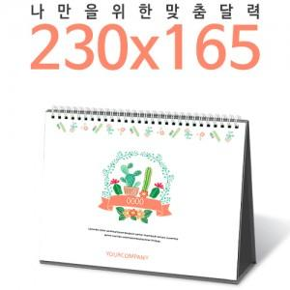

【상세/제작정보】 | <p><span style="font-size: 14pt;">※ 기본 칼라인쇄 양면 포함입니다.</span></p><p><span style="font-size: 14pt;">※ 계절상품으로 가격, 제작기간 변동될 수 있으니 양해바랍니다.</span></p><p><span style="font-size: 14pt;">※ 종이봉투 인쇄 별도 문의 바랍니다.</span></p><p><span style="font-size: 14pt;">&nbsp;</span></p><p><span style="font-size: 14pt;">※ 양면 박인쇄 디자인 상이할 경우 20,000원(VAT별도) 발생 됩니다.</span></p>

【인쇄/포장옵션】 | 동판비 / 종이봉투 동봉

【공급단가】 | 수량 | 100~ | 300~ | 1,000~ | 3,000~ | 10,000~
*VAT별도 | 단가 | 6,250원 | 3,250원 | 1,760원 | 1,420원 | 1,160원

【상품 URL】 | https://www.synergygift.co.kr:443/src/goods_detail.php?gdno=28543

